総括表
令和7年度交差点交通量調査報告書
交差点名 |  |  |  | №81 下永谷駅入口 【-】 |  |  |  |  | 調査年月日 |  |  | 2025-11-18 |  |  |  | 天候 | 曇り 一時 晴れ |  |  | 81
所在地 |  |  |  | 港南区下永谷４丁目 |  |  |  |  | 調査時間帯 |  |  | 7:00～19:00（12時間合計） |  |  |  |  |  |  |  | 下永谷駅入口
 |  |  |  |  |  |  |  |  |  |  |  |  |  |  |  |  |  |  |  | -
 |  |  |  |  |  |  |  |  |  |  |  |  |  |  |  |  |  |  |  | 港南区下永谷４丁目
 |  |  |  |  |  |  |  |  |  |  |  |  |  |  |  |  |  |  |  | 2025-11-18
 |  |  |  |  |  |  |  |  |  |  |  |  |  |  |  |  |  |  |  | 曇り 一時 晴れ

下永谷駅入口

出典：港南区区民生活マップ

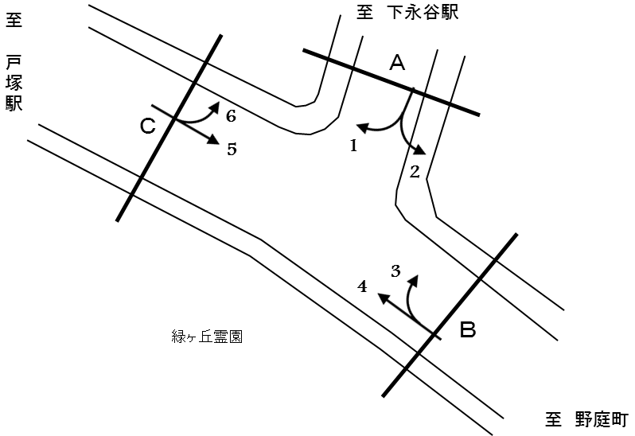

方向別交通量集計表
断面 | 方向 | 二輪車 | 乗用車 | バス | 小型 貨物車 | 大型 貨物車 | 大型計 | 小型計 | 合計 | 断面 | 方向 | 二輪車 | 乗用車 | バス | 小型 貨物車 | 大型 貨物車 | 大型計 | 小型計 | 合計
A | 1 | 139 | 1,164 | 4 | 227 | 92 | 96 | 1,391 | 1,487 | C | 5 | 331 | 2,990 | 158 | 513 | 338 | 496 | 3,503 | 3,999
 | 2 | 144 | 1,505 | 3 | 287 | 91 | 94 | 1,792 | 1,886 |  | 6 | 112 | 1,094 | 4 | 223 | 88 | 92 | 1,317 | 1,409

 | 計 | 283 | 2,669 | 7 | 514 | 183 | 190 | 3,183 | 3,373 |  | 計 | 443 | 4,084 | 162 | 736 | 426 | 588 | 4,820 | 5,408
B | 3 | 124 | 1,202 | 1 | 194 | 75 | 76 | 1,396 | 1,472
 | 4 | 348 | 3,142 | 186 | 525 | 425 | 611 | 3,667 | 4,278

 | 計 | 472 | 4,344 | 187 | 719 | 500 | 687 | 5,063 | 5,750

方向別
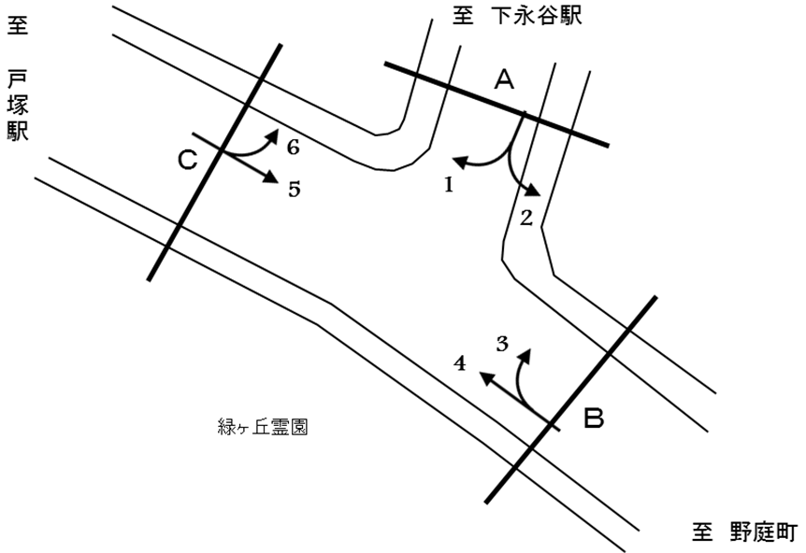
自 動 車 交 通 量 調 査 結 果 集 計 表
 | 調査年月日 |  |  |  |  |  |  |  |  | 調 査 方 向 案 内 図
 | 2025-11-18
 | 調査時間
 | 7：00～19：00（12時間）
 | 天候
 | 曇り 一時 晴れ
 | 調査地点
 | №81 下永谷駅入口 【-】

 | 方向 | 1 |  |  |  |  |  |  |  |  |  | 方向 | 2
 | 種別 | 乗用車 | バス | 小型 | 大型 | 小型車 | 大型車 | 合計 | 大型車 | 時間 | 自動 | 種別 | 乗用車 | バス | 小型 | 大型 | 小型車 | 大型車 | 合計 | 大型車 | 時間 | 自動
 |  |  |  | 貨物 | 貨物 | 計 | 計 |  | 混入率 | 比率 | 二輪車 |  |  |  | 貨物 | 貨物 | 計 | 計 |  | 混入率 | 比率 | 二輪車
 | 時間帯 | [台] | [台] | [台] | [台] | [台] | [台] | [台] | [％] | [％] | [台] | 時間帯 | [台] | [台] | [台] | [台] | [台] | [台] | [台] | [％] | [％] | [台]
 | 7:00～ 8:00 | 88 | 1 | 18 | 5 | 106 | 6 | 112 | 5.4 | 7.5 | 24 | 7:00～ 8:00 | 140 | 0 | 35 | 10 | 175 | 10 | 185 | 5.4 | 9.8 | 16
 | 8:00～ 9:00 | 117 | 0 | 14 | 11 | 131 | 11 | 142 | 7.7 | 9.5 | 16 | 8:00～ 9:00 | 157 | 0 | 47 | 12 | 204 | 12 | 216 | 5.6 | 11.5 | 14
 | 9:00～10:00 | 96 | 1 | 21 | 15 | 117 | 16 | 133 | 12.0 | 8.9 | 8 | 9:00～10:00 | 117 | 2 | 23 | 17 | 140 | 19 | 159 | 11.9 | 8.4 | 8
 | 10:00～11:00 | 94 | 0 | 11 | 8 | 105 | 8 | 113 | 7.1 | 7.6 | 11 | 10:00～11:00 | 104 | 0 | 30 | 14 | 134 | 14 | 148 | 9.5 | 7.8 | 8
 | 11:00～12:00 | 90 | 0 | 20 | 7 | 110 | 7 | 117 | 6.0 | 7.9 | 5 | 11:00～12:00 | 129 | 0 | 30 | 8 | 159 | 8 | 167 | 4.8 | 8.9 | 11
 | 12:00～13:00 | 76 | 0 | 33 | 14 | 109 | 14 | 123 | 11.4 | 8.3 | 11 | 12:00～13:00 | 121 | 0 | 16 | 6 | 137 | 6 | 143 | 4.2 | 7.6 | 4
 | 13:00～14:00 | 71 | 1 | 12 | 10 | 83 | 11 | 94 | 11.7 | 6.3 | 11 | 13:00～14:00 | 120 | 0 | 15 | 5 | 135 | 5 | 140 | 3.6 | 7.4 | 11
 | 14:00～15:00 | 85 | 0 | 19 | 6 | 104 | 6 | 110 | 5.5 | 7.4 | 8 | 14:00～15:00 | 111 | 0 | 18 | 9 | 129 | 9 | 138 | 6.5 | 7.3 | 10
 | 15:00～16:00 | 92 | 1 | 19 | 8 | 111 | 9 | 120 | 7.5 | 8.1 | 11 | 15:00～16:00 | 113 | 1 | 25 | 6 | 138 | 7 | 145 | 4.8 | 7.7 | 15
 | 16:00～17:00 | 98 | 0 | 22 | 4 | 120 | 4 | 124 | 3.2 | 8.3 | 11 | 16:00～17:00 | 148 | 0 | 16 | 3 | 164 | 3 | 167 | 1.8 | 8.9 | 16
 | 17:00～18:00 | 126 | 0 | 23 | 2 | 149 | 2 | 151 | 1.3 | 10.2 | 14 | 17:00～18:00 | 116 | 0 | 21 | 1 | 137 | 1 | 138 | 0.7 | 7.3 | 16
 | 18:00～19:00 | 131 | 0 | 15 | 2 | 146 | 2 | 148 | 1.4 | 10.0 | 9 | 18:00～19:00 | 129 | 0 | 11 | 0 | 140 | 0 | 140 | 0.0 | 7.4 | 15
 | 12時間計 | 1,164 | 4 | 227 | 92 | 1,391 | 96 | 1,487 | 6.5 | 100.0 | 139 | 12時間計 | 1,505 | 3 | 287 | 91 | 1,792 | 94 | 1,886 | 5.0 | 100.0 | 144

 | 方向 | 3 |  |  |  |  |  |  |  |  |  | 方向 | 4
 | 種別 | 乗用車 | バス | 小型 | 大型 | 小型車 | 大型車 | 合計 | 大型車 | 時間 | 自動 | 種別 | 乗用車 | バス | 小型 | 大型 | 小型車 | 大型車 | 合計 | 大型車 | 時間 | 自動
 |  |  |  | 貨物 | 貨物 | 計 | 計 |  | 混入率 | 比率 | 二輪車 |  |  |  | 貨物 | 貨物 | 計 | 計 |  | 混入率 | 比率 | 二輪車
 | 時間帯 | [台] | [台] | [台] | [台] | [台] | [台] | [台] | [％] | [％] | [台] | 時間帯 | [台] | [台] | [台] | [台] | [台] | [台] | [台] | [％] | [％] | [台]
 | 7:00～ 8:00 | 103 | 0 | 14 | 3 | 117 | 3 | 120 | 2.5 | 8.2 | 18 | 7:00～ 8:00 | 237 | 11 | 42 | 28 | 279 | 39 | 318 | 12.3 | 7.4 | 53
 | 8:00～ 9:00 | 97 | 0 | 10 | 13 | 107 | 13 | 120 | 10.8 | 8.2 | 17 | 8:00～ 9:00 | 271 | 24 | 42 | 45 | 313 | 69 | 382 | 18.1 | 8.9 | 39
 | 9:00～10:00 | 94 | 0 | 16 | 15 | 110 | 15 | 125 | 12.0 | 8.5 | 8 | 9:00～10:00 | 228 | 19 | 42 | 46 | 270 | 65 | 335 | 19.4 | 7.8 | 24
 | 10:00～11:00 | 79 | 0 | 13 | 8 | 92 | 8 | 100 | 8.0 | 6.8 | 9 | 10:00～11:00 | 245 | 18 | 41 | 41 | 286 | 59 | 345 | 17.1 | 8.1 | 21
 | 11:00～12:00 | 75 | 0 | 20 | 6 | 95 | 6 | 101 | 5.9 | 6.9 | 9 | 11:00～12:00 | 216 | 16 | 49 | 39 | 265 | 55 | 320 | 17.2 | 7.5 | 32
 | 12:00～13:00 | 96 | 0 | 16 | 2 | 112 | 2 | 114 | 1.8 | 7.7 | 10 | 12:00～13:00 | 233 | 10 | 39 | 27 | 272 | 37 | 309 | 12.0 | 7.2 | 23
 | 13:00～14:00 | 73 | 0 | 18 | 8 | 91 | 8 | 99 | 8.1 | 6.7 | 10 | 13:00～14:00 | 233 | 17 | 34 | 44 | 267 | 61 | 328 | 18.6 | 7.7 | 29
 | 14:00～15:00 | 104 | 1 | 15 | 7 | 119 | 8 | 127 | 6.3 | 8.6 | 8 | 14:00～15:00 | 228 | 12 | 46 | 55 | 274 | 67 | 341 | 19.6 | 8.0 | 18
 | 15:00～16:00 | 94 | 0 | 21 | 9 | 115 | 9 | 124 | 7.3 | 8.4 | 4 | 15:00～16:00 | 241 | 16 | 37 | 39 | 278 | 55 | 333 | 16.5 | 7.8 | 25
 | 16:00～17:00 | 115 | 0 | 26 | 1 | 141 | 1 | 142 | 0.7 | 9.6 | 3 | 16:00～17:00 | 290 | 15 | 70 | 33 | 360 | 48 | 408 | 11.8 | 9.5 | 28
 | 17:00～18:00 | 153 | 0 | 14 | 2 | 167 | 2 | 169 | 1.2 | 11.5 | 13 | 17:00～18:00 | 363 | 12 | 47 | 17 | 410 | 29 | 439 | 6.6 | 10.3 | 19
 | 18:00～19:00 | 119 | 0 | 11 | 1 | 130 | 1 | 131 | 0.8 | 8.9 | 15 | 18:00～19:00 | 357 | 16 | 36 | 11 | 393 | 27 | 420 | 6.4 | 9.8 | 37
 | 12時間計 | 1,202 | 1 | 194 | 75 | 1,396 | 76 | 1,472 | 5.2 | 100.0 | 124 | 12時間計 | 3,142 | 186 | 525 | 425 | 3,667 | 611 | 4,278 | 14.3 | 100.0 | 348

 | 方向 | 5 |  |  |  |  |  |  |  |  |  | 方向 | 6
 | 種別 | 乗用車 | バス | 小型 | 大型 | 小型車 | 大型車 | 合計 | 大型車 | 時間 | 自動 | 種別 | 乗用車 | バス | 小型 | 大型 | 小型車 | 大型車 | 合計 | 大型車 | 時間 | 自動
 |  |  |  | 貨物 | 貨物 | 計 | 計 |  | 混入率 | 比率 | 二輪車 |  |  |  | 貨物 | 貨物 | 計 | 計 |  | 混入率 | 比率 | 二輪車
 | 時間帯 | [台] | [台] | [台] | [台] | [台] | [台] | [台] | [％] | [％] | [台] | 時間帯 | [台] | [台] | [台] | [台] | [台] | [台] | [台] | [％] | [％] | [台]
 | 7:00～ 8:00 | 270 | 13 | 44 | 38 | 314 | 51 | 365 | 14.0 | 9.1 | 32 | 7:00～ 8:00 | 112 | 0 | 26 | 4 | 138 | 4 | 142 | 2.8 | 10.1 | 11
 | 8:00～ 9:00 | 276 | 11 | 88 | 43 | 364 | 54 | 418 | 12.9 | 10.5 | 25 | 8:00～ 9:00 | 94 | 0 | 49 | 14 | 143 | 14 | 157 | 8.9 | 11.1 | 10
 | 9:00～10:00 | 252 | 10 | 38 | 47 | 290 | 57 | 347 | 16.4 | 8.7 | 25 | 9:00～10:00 | 82 | 0 | 11 | 12 | 93 | 12 | 105 | 11.4 | 7.5 | 12
 | 10:00～11:00 | 261 | 11 | 42 | 48 | 303 | 59 | 362 | 16.3 | 9.1 | 27 | 10:00～11:00 | 90 | 2 | 12 | 11 | 102 | 13 | 115 | 11.3 | 8.2 | 5
 | 11:00～12:00 | 252 | 11 | 36 | 25 | 288 | 36 | 324 | 11.1 | 8.1 | 18 | 11:00～12:00 | 94 | 1 | 14 | 12 | 108 | 13 | 121 | 10.7 | 8.6 | 11
 | 12:00～13:00 | 256 | 12 | 20 | 28 | 276 | 40 | 316 | 12.7 | 7.9 | 29 | 12:00～13:00 | 84 | 0 | 11 | 5 | 95 | 5 | 100 | 5.0 | 7.1 | 13
 | 13:00～14:00 | 199 | 14 | 49 | 36 | 248 | 50 | 298 | 16.8 | 7.5 | 24 | 13:00～14:00 | 70 | 0 | 23 | 5 | 93 | 5 | 98 | 5.1 | 7.0 | 6
 | 14:00～15:00 | 211 | 15 | 52 | 34 | 263 | 49 | 312 | 15.7 | 7.8 | 18 | 14:00～15:00 | 70 | 1 | 25 | 8 | 95 | 9 | 104 | 8.7 | 7.4 | 11
 | 15:00～16:00 | 216 | 15 | 51 | 18 | 267 | 33 | 300 | 11.0 | 7.5 | 22 | 15:00～16:00 | 85 | 0 | 12 | 12 | 97 | 12 | 109 | 11.0 | 7.7 | 5
 | 16:00～17:00 | 224 | 15 | 44 | 9 | 268 | 24 | 292 | 8.2 | 7.3 | 20 | 16:00～17:00 | 99 | 0 | 18 | 3 | 117 | 3 | 120 | 2.5 | 8.5 | 13
 | 17:00～18:00 | 296 | 14 | 28 | 9 | 324 | 23 | 347 | 6.6 | 8.7 | 43 | 17:00～18:00 | 105 | 0 | 15 | 1 | 120 | 1 | 121 | 0.8 | 8.6 | 8
 | 18:00～19:00 | 277 | 17 | 21 | 3 | 298 | 20 | 318 | 6.3 | 8.0 | 48 | 18:00～19:00 | 109 | 0 | 7 | 1 | 116 | 1 | 117 | 0.9 | 8.3 | 7
 | 12時間計 | 2,990 | 158 | 513 | 338 | 3,503 | 496 | 3,999 | 12.4 | 100.0 | 331 | 12時間計 | 1,094 | 4 | 223 | 88 | 1,317 | 92 | 1,409 | 6.5 | 100.0 | 112

変動図
 | 調査年月日 | 調 査 方 向 案 内 図
 | 2025-11-18
 | 調査時間
 | 7：00～19：00（12時間）
 | 調査地点
 | №81 下永谷駅入口 【-】
 | 凡例
小型車
大型車混入率
大型車
 | 流入計Ａ（1+2） |  | 流入計Ａ（1+2） |  |  |  | 流出計Ａ（3+6） |  |  |  | 断面計Ａ
 |  |  |  | 小型車 | 大型車 | 大型車混入率 |  | 小型車 | 大型車 | 大型車混入率 |  | 小型車 | 大型車 | 大型車混入率
 |  |  | 7-8 | 281 | 16 | 5.4 | 7-8 | 255 | 7 | 2.7 | 7-8 | 536 | 23 | 4.1
 |  |  | 8-9 | 335 | 23 | 6.4 | 8-9 | 250 | 27 | 9.7 | 8-9 | 585 | 50 | 7.9
 |  |  | 9-10 | 257 | 35 | 12.0 | 9-10 | 203 | 27 | 11.7 | 9-10 | 460 | 62 | 11.9
 |  |  | 10-11 | 239 | 22 | 8.4 | 10-11 | 194 | 21 | 9.8 | 10-11 | 433 | 43 | 9.0
 |  |  | 11-12 | 269 | 15 | 5.3 | 11-12 | 203 | 19 | 8.6 | 11-12 | 472 | 34 | 6.7
 |  |  | 12-13 | 246 | 20 | 7.5 | 12-13 | 207 | 7 | 3.3 | 12-13 | 453 | 27 | 5.6
 |  |  | 13-14 | 218 | 16 | 6.8 | 13-14 | 184 | 13 | 6.6 | 13-14 | 402 | 29 | 6.7
 |  |  | 14-15 | 233 | 15 | 6.0 | 14-15 | 214 | 17 | 7.4 | 14-15 | 447 | 32 | 6.7
 |  |  | 15-16 | 249 | 16 | 6.0 | 15-16 | 212 | 21 | 9.0 | 15-16 | 461 | 37 | 7.4
 |  |  | 16-17 | 284 | 7 | 2.4 | 16-17 | 258 | 4 | 1.5 | 16-17 | 542 | 11 | 2.0
 |  |  | 17-18 | 286 | 3 | 1.0 | 17-18 | 287 | 3 | 1.0 | 17-18 | 573 | 6 | 1.0
 |  |  | 18-19 | 286 | 2 | 0.7 | 18-19 | 246 | 2 | 0.8 | 18-19 | 532 | 4 | 0.7
 | 流出計Ａ（3+6）

 | 断面計Ａ

自 動 車 交 通 量 時 間 変 動 図
 | 流入計Ｂ（3+4） |  | 流入計Ｂ（3+4） |  |  |  | 流出計Ｂ（2+5） |  |  |  | 断面計Ｂ
 |  |  |  | 小型車 | 大型車 | 大型車混入率 |  | 小型車 | 大型車 | 大型車混入率 |  | 小型車 | 大型車 | 大型車混入率
 |  |  | 7-8 | 396 | 42 | 9.6 | 7-8 | 489 | 61 | 11.1 | 7-8 | 885 | 103 | 10.4
 |  |  | 8-9 | 420 | 82 | 16.3 | 8-9 | 568 | 66 | 10.4 | 8-9 | 988 | 148 | 13.0
 |  |  | 9-10 | 380 | 80 | 17.4 | 9-10 | 430 | 76 | 15.0 | 9-10 | 810 | 156 | 16.1
 |  |  | 10-11 | 378 | 67 | 15.1 | 10-11 | 437 | 73 | 14.3 | 10-11 | 815 | 140 | 14.7
 |  |  | 11-12 | 360 | 61 | 14.5 | 11-12 | 447 | 44 | 9.0 | 11-12 | 807 | 105 | 11.5
 |  |  | 12-13 | 384 | 39 | 9.2 | 12-13 | 413 | 46 | 10.0 | 12-13 | 797 | 85 | 9.6
 |  |  | 13-14 | 358 | 69 | 16.2 | 13-14 | 383 | 55 | 12.6 | 13-14 | 741 | 124 | 14.3
 |  |  | 14-15 | 393 | 75 | 16.0 | 14-15 | 392 | 58 | 12.9 | 14-15 | 785 | 133 | 14.5
 |  |  | 15-16 | 393 | 64 | 14.0 | 15-16 | 405 | 40 | 9.0 | 15-16 | 798 | 104 | 11.5
 |  |  | 16-17 | 501 | 49 | 8.9 | 16-17 | 432 | 27 | 5.9 | 16-17 | 933 | 76 | 7.5
 |  |  | 17-18 | 577 | 31 | 5.1 | 17-18 | 461 | 24 | 4.9 | 17-18 | 1038 | 55 | 5.0
 |  |  | 18-19 | 523 | 28 | 5.1 | 18-19 | 438 | 20 | 4.4 | 18-19 | 961 | 48 | 4.8
 | 流出計Ｂ（2+5）

 | 断面計Ｂ

自 動 車 交 通 量 時 間 変 動 図
 | 流入計Ｃ（5+6） |  | 流入計Ｃ（5+6） |  |  |  | 流出計Ｃ（1+4） |  |  |  | 断面計Ｃ
 |  |  |  | 小型車 | 大型車 | 大型車混入率 |  | 小型車 | 大型車 | 大型車混入率 |  | 小型車 | 大型車 | 大型車混入率
 |  |  | 7-8 | 452 | 55 | 10.8 | 7-8 | 385 | 45 | 10.5 | 7-8 | 837 | 100 | 10.7
 |  |  | 8-9 | 507 | 68 | 11.8 | 8-9 | 444 | 80 | 15.3 | 8-9 | 951 | 148 | 13.5
 |  |  | 9-10 | 383 | 69 | 15.3 | 9-10 | 387 | 81 | 17.3 | 9-10 | 770 | 150 | 16.3
 |  |  | 10-11 | 405 | 72 | 15.1 | 10-11 | 391 | 67 | 14.6 | 10-11 | 796 | 139 | 14.9
 |  |  | 11-12 | 396 | 49 | 11.0 | 11-12 | 375 | 62 | 14.2 | 11-12 | 771 | 111 | 12.6
 |  |  | 12-13 | 371 | 45 | 10.8 | 12-13 | 381 | 51 | 11.8 | 12-13 | 752 | 96 | 11.3
 |  |  | 13-14 | 341 | 55 | 13.9 | 13-14 | 350 | 72 | 17.1 | 13-14 | 691 | 127 | 15.5
 |  |  | 14-15 | 358 | 58 | 13.9 | 14-15 | 378 | 73 | 16.2 | 14-15 | 736 | 131 | 15.1
 |  |  | 15-16 | 364 | 45 | 11.0 | 15-16 | 389 | 64 | 14.1 | 15-16 | 753 | 109 | 12.6
 |  |  | 16-17 | 385 | 27 | 6.6 | 16-17 | 480 | 52 | 9.8 | 16-17 | 865 | 79 | 8.4
 |  |  | 17-18 | 444 | 24 | 5.1 | 17-18 | 559 | 31 | 5.3 | 17-18 | 1003 | 55 | 5.2
 |  |  | 18-19 | 414 | 21 | 4.8 | 18-19 | 539 | 29 | 5.1 | 18-19 | 953 | 50 | 5.0
 | 流出計Ｃ（1+4）

 | 断面計Ｃ

自 動 車 交 通 量 時 間 変 動 図

